Лист1
 |  |  | Магазин «Бисер, Бусинка, Страз» чешский бисер оптом, с доставкой по России http://biser-businka-strass-18.com http://okeanbusin.ru |  |  |  |  |  | опт: +7 499 157-6590 опт: +7 499 157-5981 заказ отправлять на: optotdel18@yandex.ru

Бланк-заказа: |  |  | Бусины деревянные
ФИО, организация, адрес:
Контактный телефон:
Валюта расчёта: Доллар |  |  |  | Всего заказано на сумму (в $): |  |  | $- | $- | $- | Наличие | 0.00
Изображение |  | Артикул |  | Размеры | Упаковка | Розничная цена | Цена при покупке только бусин на сумму: |  |  |  | Заказ 1 ед.=50гр
 |  |  |  |  |  |  | от 5000руб | от 10000руб | от 20000руб
 |  |  |  |  |  |  | Цена при покупке вместе с бисером:
 |  |  |  |  |  |  | от 10 до 30 кг | от 30 до 50 кг | от 50 кг

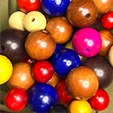 | _ | Бусины деревянные | цветное дерево | микс 24, 20, 14 мм | 50 г | 250.00 | $2.83 | $2.67 | $2.50
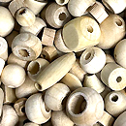 | _ | Бусины деревянные | натуральное дерево | микс | 50 г | 250.00 | $2.83 | $2.67 | $2.50
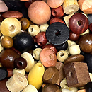 | _ | Бусины деревянные | мореное дерево | микс | 50 г | 250.00 | $2.83 | $2.67 | $2.50
 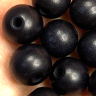 | _ | Бусины деревянные | черный | Ø 12 мм | 50 г | 250.00 | $2.83 | $2.67 | $2.50
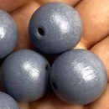 | _ | Бусины деревянные | серый | 12 мм | 50 г | 250.00 | $2.83 | $2.67 | $2.50
 |  | Бусины деревянные |  | 20 мм | 50 гр. | 250.00 | $2.83 | $2.67 | $2.50
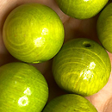 | _ | Бусины деревянные | салатовый | 20 мм | 50 гр | 250.00 | $2.83 | $2.67 | $2.50
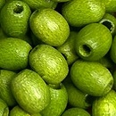 | _ | Бусины деревянные | салатовый | 6х5 мм | 50 г | 250.00 | $2.83 | $2.67 | $2.50
 | _ | Крестики деревянные | морёное дерево | 3х2х0,5 мм | 9 шт | 57.00 | $0.65 | $0.61 | $0.57
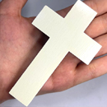 | _ | Подвеска деревянная | побеленное дерево | 10х6х1 мм | 1 шт | 120.00 | $1.36 | $1.28 | $1.20

в начало >>

